Hoja1
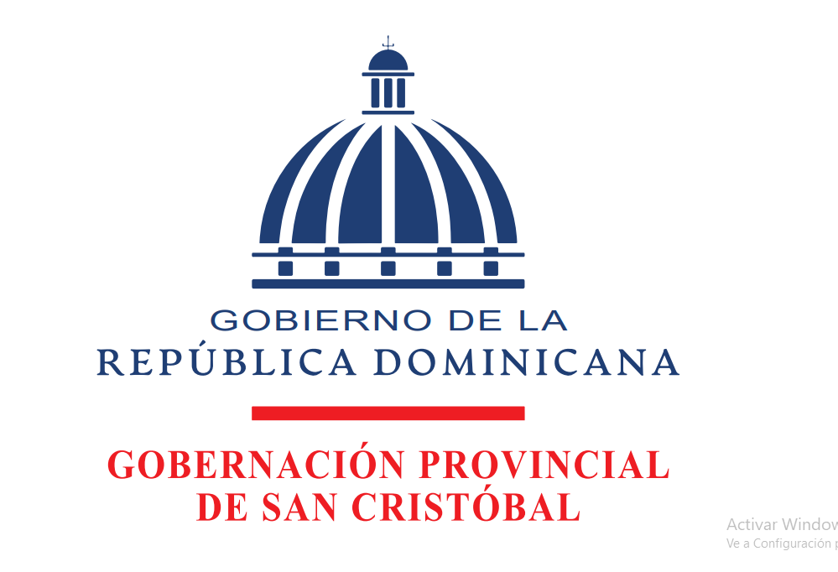

GOBERNACIÓN PROVINCIAL DE SAN CRISTÓBAL
Beneficiarios de Asistencia Social
Ayudas Económicas, Septiembre 2025

Fecha | No. Cheque | Concepto | Beneficiario | Monto
2025-09-02 | 846 | PAGO DE AYUDA ECONÓMICA PARA COMPRA DE MEDICAMENTOS Y ALIMENTOS PARA PERSONA ENVEJECIENTES | JUANA SANTANA | 9,000.00
2025-09-02 | 848 | PAGO DE EQUIPOS PARA ABRIR CAMINO DE ACCESO A LA ESCUELA LOMA VERDE DE NAJAYO PARA DAR INICIO AL AÑO ESCOLAR | JULIO ROSARIO | 18,000.00
2025-09-02 | 849 | PAGO DE AYUDA ECONÓMICA PARA COMPRA DE MEDICAMENTOS Y ALIMENTOS A PERSONA DE BAJOS RECURSOS | PABLO MARTINEZ | 8,000.00
2025-09-05 | 853 | PAGO DE PARTICIPACIÓN DEL BALETT FOLKLÓRICO INFANTIL DE SAN CRISTÓBAL EN LA PARTICIPACIÓN DE LOS ESTUDIANTES QUE PARTICIPARON EN LAS OLIMPIADAS ACADÉMICAS | FERNANDO PEREZ | 10,000.00
2025-09-05 | 996 | PAGO DE TRANSPORTACIÓN DE TANQUE DESDE LA CERVECERÍA NACIONAL HASTA LA GOBERNACIÓN PROVINCIAL PARA DONACIÓN A DIFERENTES JUNTAS DE VECINOS | PEDRO MOREL DE LA PAZ | 10,000.00
 |  |  | TOTAL | 55,000.00

 |  |  | Migdalia Soler
 |  |  | Contadora

